市场概览（开发数据）
Y-2，Y-1，Y
Y-2总日销，Y-1总日销，Y总日销
Y-2均单价，Y-1均单价，Y均单价
市场一览 | Y-2总日销 | Y-1总日销 | Y总日销 | Y-2均单价 | Y-1均单价 | Y均单价 | 3年日销趋势图 | 3年均单价趋势图 | 核心词近3年变化 | 月均搜索 | Y-2 | Y-1 | Y
 |  |  |  |  |  |  |  |  |  | grass pee pads for dogs with tray | 6643 | 2662 | 1746
 |  |  |  |  |  |  |  |  |  | puppy grass pee pad with tray | 4847 | 1646 | 4945
 | 350 | 503 | 1296.6 | $49.99 | $37.03 | $38.52 |  |  |  | indoor dog potty | 9080 | 12813 | 12395
 |  |  |  |  |  |  |  |  |  | dog toilet | 4407 | 4612 | 4624
 |  |  |  |  |  |  |  |  |  | dog potty tray | 7114 | 10600 | 14161
Y-2，Y-1，Y
链接数量 |  | 品牌数量 |  | 卖家数量 |  | 平均评论数 | 品牌占比饼状图 | 卖家占比饼状图 | 产品定价区间分析 |  | Y-2 | Y-1 | Y
销售额占比
销售额占比
100 |  | 79 |  | 75 |  | 734 |  |  |  | 链接数量 | 43 | 56 | 54
TOP5品牌名 | 链接数 | 销售额占比 | TOP5卖家名 | 链接数 | 销售额占比 | 平均评分值 |  |  |  | 平均评分数 | 799.4 | 751.8 | 754.3
PETMAKER | 3 | 44.80% | Amazon | 7 | 51.14% | 4.1 |  |  |  | 平均评分值 | 3.9 | 4.07 | 4.12
LOOBANI | 5 | 8.84% | ColoBright | 5 | 9.38% | 最早上架时间 |  |  |  | 平均销量 | 169.9 | 193.6 | 486.6
Iris Ohyama | 1 | 5.08% | Key Savings | 5 | 3.45% | 2004-10-18 |  |  |  | 销量占比 | 68.23% | 71.01% | 56.61%
Skywin | 5 | 3.25% | AMAN LIFE | 3 | 2.73% | 节点分布 |  |  | 核心竞对分析 |  | B0DLH3TBYC | B0F32KMV8Y | B0F5QRY8FW
HQ4US 4LEGS | 3 | 2.58% | eenk | 1 | 2.45% | Trays |  |  |  | 月销量 | 1239 | 457 | 193
其他 |  |  | 其他 |  |  |  |  |  |  | 成交价 | $19.99 | $18.99 | $18.74
关键词趋势分析 |  |  |  |  |  |  |  |  |  | 评分数 | 257 | 47 | 39
 |  |  |  |  |  |  | 从关键词对比可看出，传统仿真草皮款式呈明显下滑趋势；室内狗厕所+狗用便盆托盘俩个词呈明显领先。 |  |  | 评分值 | 4.6 | 4.1 | 4.5
 |  |  |  |  |  |  |  |  |  | 收录词数 | 289 | 119 | 69
 |  |  |  |  |  |  |  |  | 产品对比分析 |  | 新品 | 竞品asin1 | 竞品asin2 | 产品主要优势为隐藏磁吸固定（工厂有申请专利）
 |  |  |  |  |  |  |  |  |  | 包装信息 | 9.9*9.8*2.1in | 11.6*6.9*2.1in | 9.9*8.5*2.9in
 |  |  |  |  |  |  |  |  |  | 材质 | 硅胶 | 硅胶 | 硅胶
集中度分析 |  |  |  |  |  |  |  |  |  | 尺寸 | 24*24in | 24*24in | 24*24in
TOP10均销量 | TOP10均销售额 | NO.50月销量 | NO.50月销售额 | NO.100月销量 | NO.100月销售额 | 快速增长的品类，目前头部垄断较高，多为塑料隔板老款型号。前十中有3个为硅胶材质，趋势优于传统款 |  |  |  | 尿垫固定方式 | 磁铁吸附 | / | 独立塑料扣
2980 | $107,166.58 | 148 | $5,919.00 | 56 | $1,977.00 |  |  |  |  | 唇边高度 | 0.7in | 0.59in | 0.79in
销售类型分析 |  |  |  |  |  |  |  |  |  | 产品表面处理 | 无 | 菱形图案 | 无
发货类型 | 链接数量 | 销量占比 | 平均评论数 | 平均评分值 | 亚马逊自营权重较大，为美国品牌传统硬塑料+草皮款。与开发款式不一样，开发为针对训练器的小狗+全生命期母狗的室内场景隔尿垫，这类产品增长迅速，建议以慢节奏方式进场，放狗狗店铺 场景化运营。 |  |  |  | 客户需求（评价）分析 |  | 描述 |  |  | BS1 | BS2 | B0DLH3TBYC | B0F32KMV8Y | B0F5QRY8FW
FBA | 75 | 39.28% | 482 | 4.1 |  |  |  |  |  | 场景一 | 室内狗狗宠物将其与尿垫组合使用——多为中小型犬 |  |  | 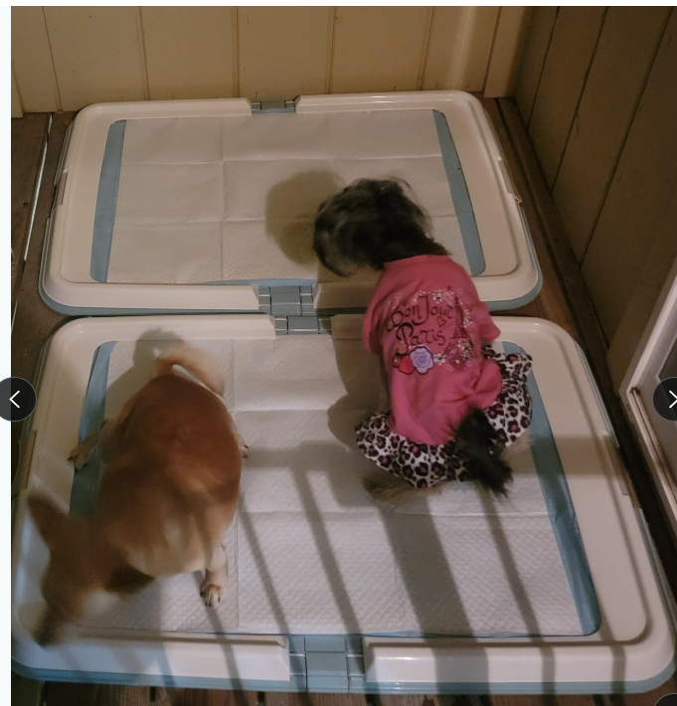 | 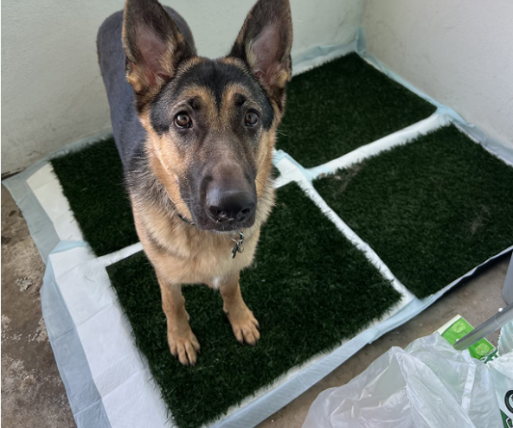 | 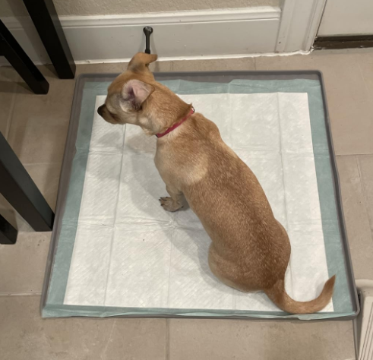 | 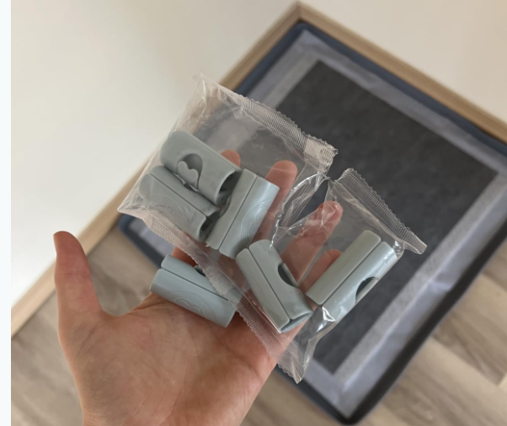 | 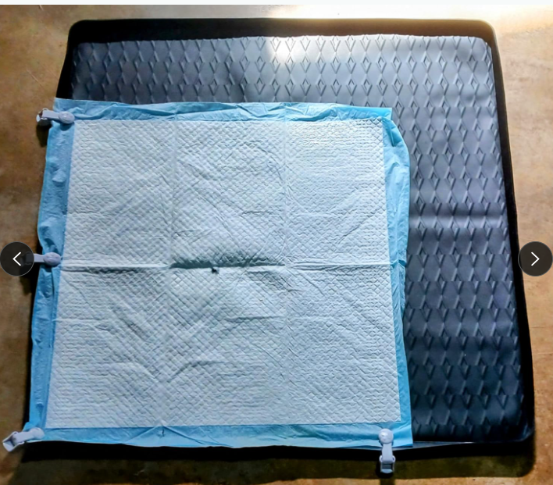
FBM | 5 | 3.30% | 221 | 4.3 |  |  |  |  |  | 场景二 | 室内狗笼训练期定点上厕所使用——多为小狗刚到家训练 |  |  | 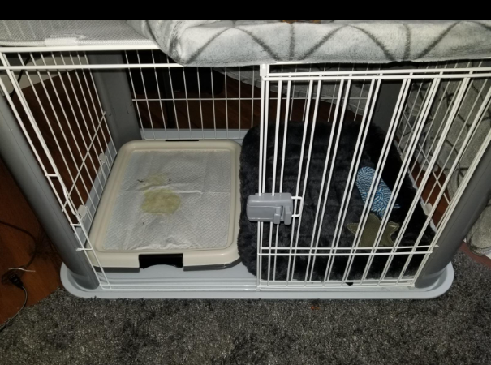 | 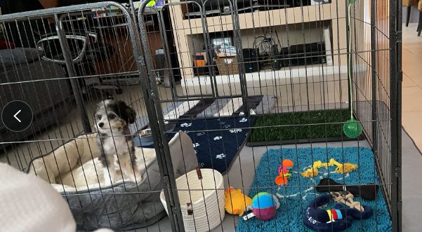 | 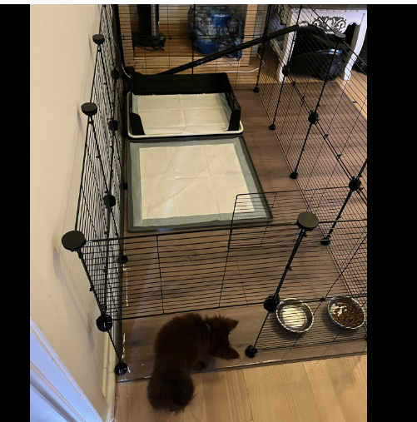 | / | /
AMZ | 7 | 48.19% | 1885 | 4.2 |  |  |  |  |  | 场景三 | 室内特殊的猫咪种类使用——多为抗拒猫砂盆or后肢不便 |  |  |  |  |  |  | /
其他 | 13 | 9.23% | 1671 | 3.9 |  |  |  |  |  | 好评点NO.1 | 防水性好，保护了木板 |  |  | BS1 | BS2 | B0DLH3TBYC | B0F32KMV8Y | B0F5QRY8FW
账号国家 | 链接数量 | 销量占比 | / |  |  |  |  |  |  | 好评点NO.2 | 易于清洁
中国 | 60 | 30.20% |  |  |  |  |  |  |  | 好评点NO.3 | 稳定性强（地面放置+固定尿垫两方面）
美国 | 37 | 67.85% |  |  |  |  |  |  |  | 差评点NO.1 | 尺寸问题
其他 | 3 | 1.95% |  |  |  |  |  |  |  | 差评点NO.2 | 耐用性（狗狗破坏）
上架时间分析 |  |  |  |  |  |  |  |  | 开发产品自述 | 价格段市场概括 | 20-40价格段近三年一直占比最高，这个价格段评分逐年缓慢提升，说明这一价格段，新硅胶新材质售后更低，销量近三年均上升，尤其24年出现翻倍增长趋势。说明这类产品为刚需。评分数无明显增长，说明该价格段新品进入难度低。
 |  |  |  |  |  |  | 近期上架多为硅胶材质款/三面隔板款（针对公狗）新品更加细分场景，老品多为搭建塑料隔板款/仿真草皮款

价格段分析 |  |  |  |  |  |  |  |  |  | 产品销售切入点 | ①通过隐形磁铁固定尿垫，优化了安装步骤，并通过隐形减少狗啃咬固定器概率，降低因狗狗啃咬导致的退款概率；
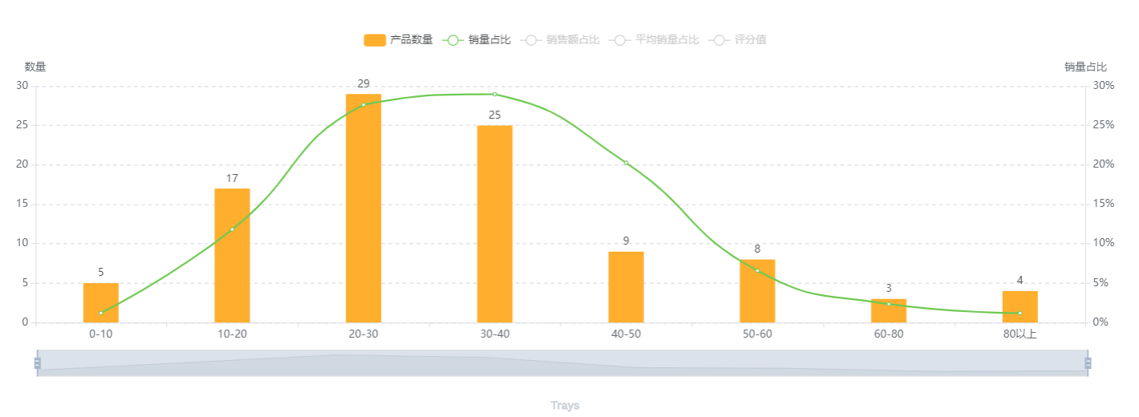 |  |  |  |  |  |  | 价格段分散，销量主要集中在20-40美金，开发款式建议小尺寸在20左右，大尺寸在30左右两款变体进行布局 |  |  |  | ②通过市调尿垫尺寸，确认选择主流尺寸链接围绕选定尺寸进行埋词，减少因尺寸不合适的差评与退款；（需运营一同确认）
 |  |  |  |  |  |  |  |  |  |  | ③通过增加2元左右纸盒包装，比竞对opp袋缩小物流成本；（需运营一同确认）
 |  |  |  |  |  |  |  |  |  |  | ④通过主推如厕训练期小狗+小型狗+母狗+特殊情况猫咪，链接围绕细分宠物，减少不适配的宠物购买导致的差评与退款
 |  |  |  |  |  |  |  |  |  |  | ⑤结束训练期后（针对庭院养狗人群），产品可作为餐饮垫，一物两用，提高附加值；
 |  |  |  |  |  |  |  |  |  |  | /

竞对推广分析（运营数据）
链接 分析 | 主图 | ASIN | 链接 | 类目/节点 | 排名（大类/小类） | 品牌 | 最终售价 | 划线价比率 | 评分 | 评论数 | 预估日销 | 月销量 | 上架时间 | 推广用时 | 变体数 | 促销力度 | 是否捆绑促销 | 是否有视频 | 测评力度（首月） |  | 评论质量 | 站外信息（判断站外类型是内容推广，对应的内容信息是什么；还是放量出单，对应价格折扣比是多少 效果如何？） |  |  |  |  |  | 竞对日销多少，持续多长时间激活秒杀的？ | 竞对的活动效果如何？ | 竞品推广期间是否有断货 | 竞对是什么时候开始的站内广告的？ | 站内广告用的是什么打法？ | 流量的分布流量的来源入口，收录词数量 | 推广类型 | 卖家背景 |  | 品牌背景检索 |  | 策略 总结
 |  |  |  |  |  |  |  |  |  |  |  |  |  |  |  |  |  |  |  |  |  | Facebook | INS | Youtube | Google | Tiktok | 独立站（品牌流量，私域水平）
 |  |  |  |  |  |  |  |  |  |  |  |  |  |  |  |  |  |  | 首月排名 | 评论数
新品 | 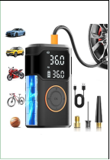 | B0DZNVSXT3 | https://www.amazon.com/dp/B0DZNVSXT3 | Wheel & Tire Air Compressors & Inflators | 6971 | Infloza | 29.99 |  | 5 | 4 |  | 117 | 2025-03-17 | 30天 | 1 | 15% off | 无 | 2个视频 1个展示 1个红人 | 6917 | 5 | 通过服务商刷单为主，评论质量一般。 |  |  |  |  |  |  |  | / |  | 有评论之后开广告 | sp+sb+sd | 自然流量：43.11%，广告流量：53.71% 流量词：321 | 链接质量可以 前期以刷单为主，先刷划线价然后叠加站内优惠券、折后价在整个新品类目较有竞争力，有评论基础后开了少量广告，广告占比高达85%，属于站内广告猛推+免评单的暴力打法 | 账号公司地址为广州，店铺主做办公椅产品，除该新链接外，无突出链接，运营深度一般 另一品牌X xishe是安吉工厂背景，在供应链上有深耕，但是精细化运营和品牌化能力较弱 |  | Owner：Zhao Fugang 同源品牌： X xishe CHAIROYAL CHAIRELAX SAMOFU |  | 视觉差异：突出电池续航和多用功能，主图采用45°侧视场景图方案，附图A+多采用场景化素材，突出不同人群和使用需求 广告打法：在有评论的基础下，结合刷单以及站内折扣逐步推进。 产品差异：目前在功能上均为一致，主要质感差异在于电池续航方面，需在这方面优化体验感 突出产品的性价比，提升整体链接的转化率 卖点差异：更多强调产品硬件参数项优势，以及便携性
热销品 |  | B0D6BGPQKW | https://www.amazon.com/dp/B0D6BGPQKW | Wheel & Tire Air Compressors & Inflators | 867 | Powools | 34.99 |  | 4.4 | 450 |  | 3800 | 2024-10-06 | 30天 | 2 | $10 | 无 | 13个视频 2个场景 5个安装 6个买家秀 | 339 | 57 | 一开始 先刷单 、免评+留评都刷，三天后合并评论、大概20天左右 合并的变体被拆、刷出的单已经回评、评分在4.7以上不影响推广节奏、 |  |  |  |  |  |  | 日销100左右，不到1个月激活秒杀 | 1.5倍增长 |  | 有评论之后开广告 | sp+sb+sd | 自然流量：66.52%，广告流量：7.57% 流量词：723 | 前期高定价且站内叠加大额折扣 ，订单销量保持2500-3500， 12月份断货、 1月份恢复推广增加+视频广告。这时候也开始有推荐流量了 ，销量也开始恢复且保持增长 近 30天销量大概4000+ 。1月份标价59.99，叠加50%优惠券之后29.99。效果不如预期。随之下调为39.98+30%优惠券 ，折后价：27.99， 价格又调整59.99，会员折后价格仅会员可见39.99 ，叠加30%优惠券 折后价41.99，站外20天+bd连报28天，销量恢复到3000+，最近的购物车价格是49.99 会员折扣价格39.99 春促活动价34.99 | 账号公司地址为杭州，垂直店铺，只做办公椅，运营能力较强 另一品牌Razzor账号注册公司为安吉一办公椅厂，推测为工厂背景 |  | Owner：Dai, Mingyue 同源品牌： RAZZOR
选择的竞对分析 | 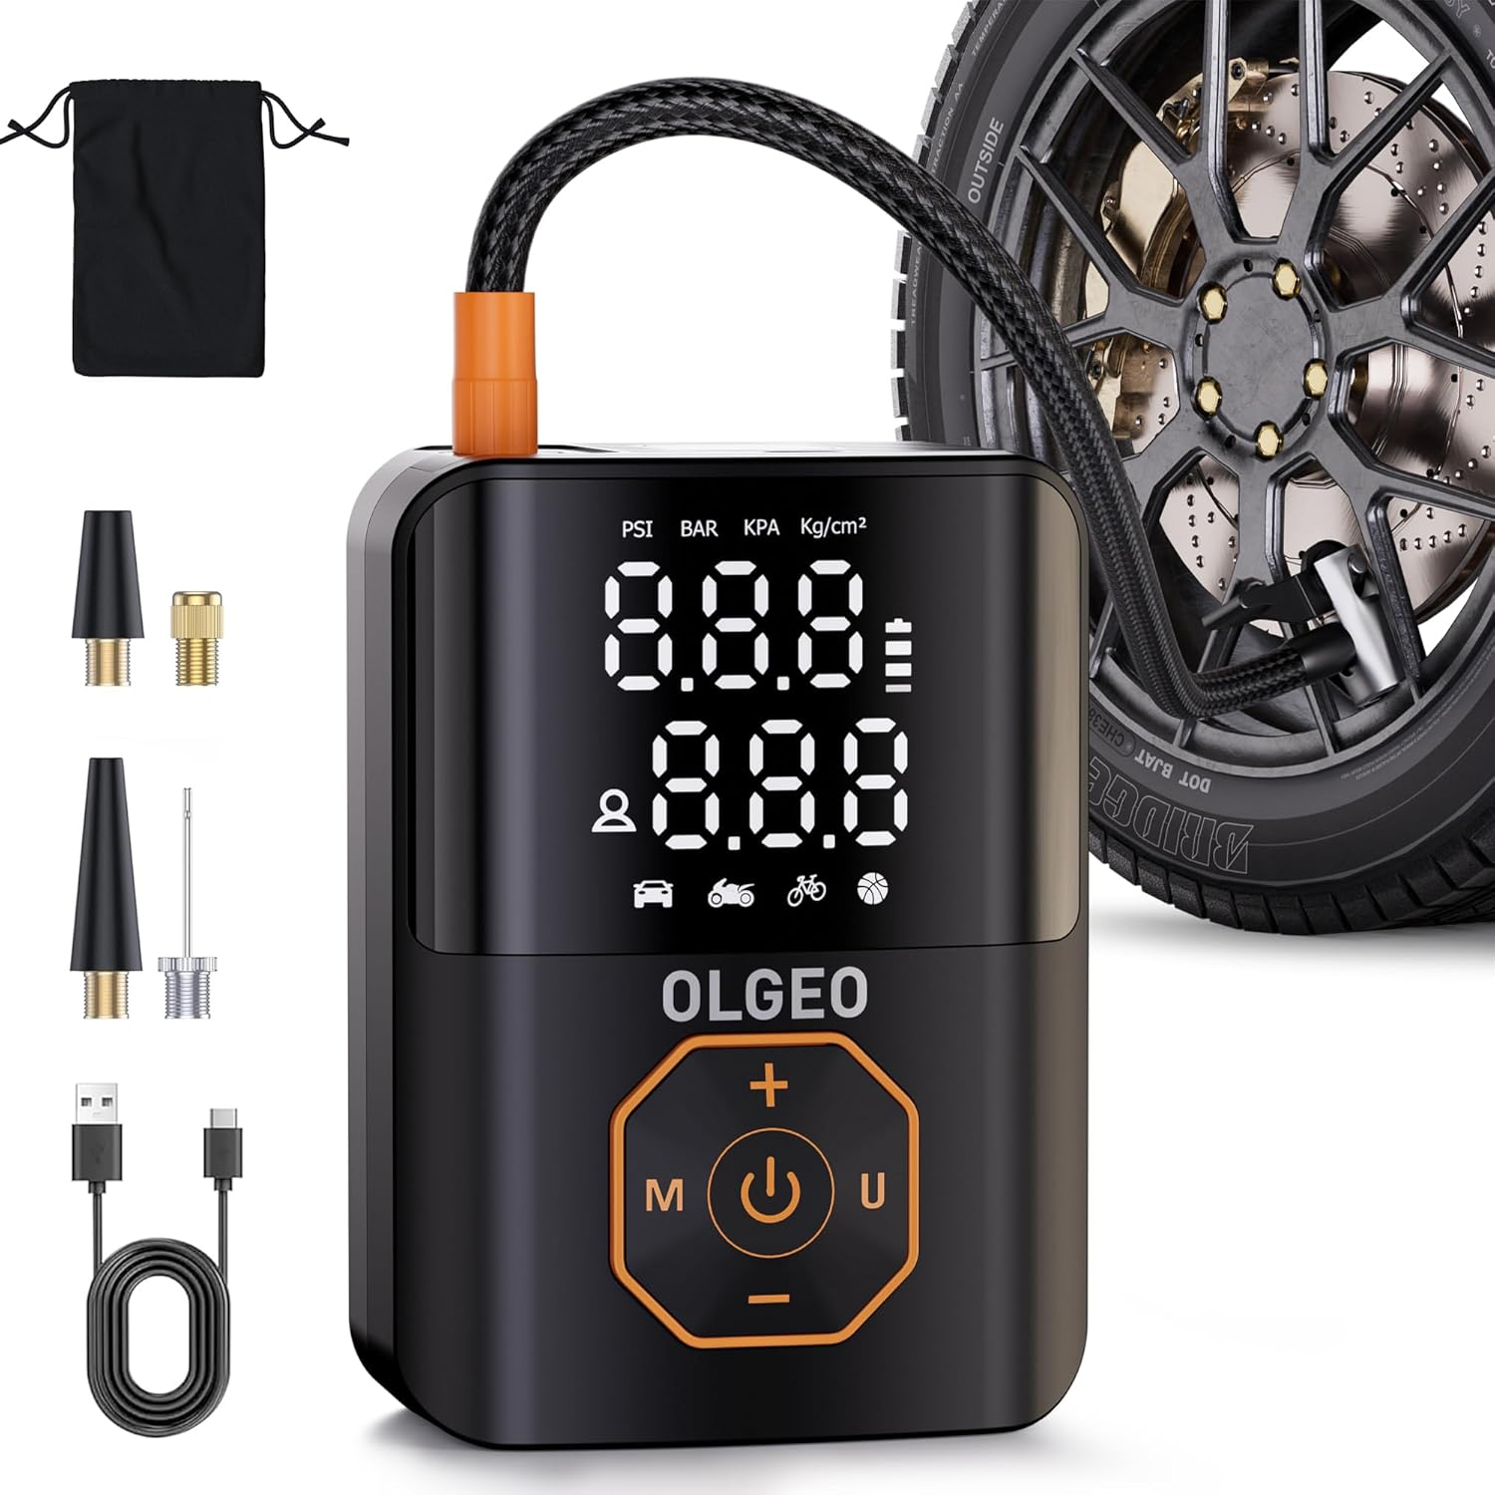 | B0DNLYRCPL | https://www.amazon.com/dp/B0DNLYRCPL | Wheel & Tire Air Compressors & Inflators | 4151 | Olgeo | 29.99 |  | 4.5 | 44 |  | 900 | 2024-12-13 | 60天 | 1 | / | 无 | 无视频 | 3436 | 15 | 直接合并链接、然后在刷单、再拆分出来单独推 | 无站外 |  |  |  |  |  | 目前日销40左右，大概用1个半月激活秒杀 | 1.5倍增长 |  | 有评论之后开广告 | sp | 自然流量：93.69%，广告流量：3.68% 流量词：321 | 一开始获取绿标+刷单获取评论，都是自然流量，后面慢慢打一点广告，截止目前自然流量占比还在70%以上 其中父体发生了4次变更，竞对不仅做了站外，也合并到不同变体中去带，今年2月份正式分离出来单独推 2月份销量300+、3月份价格下调到29.99,参加活动，月销量冲到800+
失败品分析 （） | 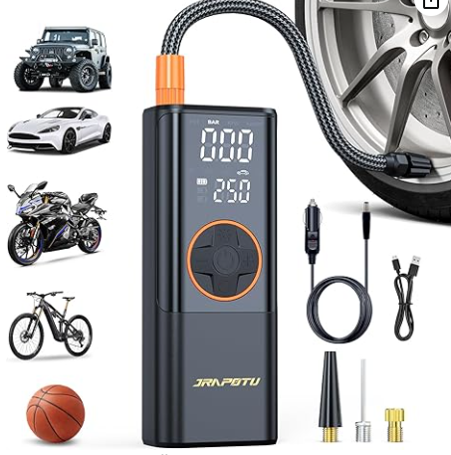 | B0DQY1PL59 | https://www.amazon.com/dp/B0DQY1PL59 | Wheel & Tire Air Compressors & Inflators | 72,610 | Jrapotu | $39.99 |  | 2 | 1 |  | 50 | 2024-12-18 | 120天 | 1 | / | 无 | 无视频 | 312,942 | 3 | 刷了3个评论全掉了、被上了一个直评之后也不及时补分数 | 无站外 |  |  |  |  |  | 暂无数据 | / |  |  |  |  | 前期推广力度很低，基本没有干预且广告花费很少，没有投放核心词，属于精铺提供方式 失败原因为推广力度太小，前期干预太少，以及产品品质不佳

评论策略 | 上评方式 | 数量
前置动作 | QC全检 | 出货前全检、试装，减少产品品质问题
 | 质保承诺 | 说明书提供售后邮箱，承诺质保，提供换货和退款
 | 差评拦截 | 针对到货后5天的订单，发送关怀邮件
早期评论 | 提前发Vine链接 | 20
 | 网红测评 | 2
 | TOP测评 | 2
 | 主链接Vine | 10
应急评论（前期来差评） | CA站点测评 | 5 |  |  |  |  | 直接在CA刷同ASIN好评 评论同步
 | 低价种子链接 | 20
 | 站外联系删差评 | /
中长期评论 | 明信片邀评 | 4%回评率
 | 延长质保卡邀评 | 1%回评率
 | 后台点击邀评 | 1%回评率

关键词分析 |  | 搜索排名 |  | 搜索量 | 品牌ABA分析数据 |  |  |  |  |  |  |  |  |  |  |  |  | 前三转化之和 |  | 自然位首行ASIN |  |  |  |  |  |  |  |  |  |  |  |  |  |  |  | 广告建议CPC |  | 差异判断 |  | 这个产品分到了20%，它分到 20 次点击，然后按照类目 10% 的平均转化率来讲，这个类目给到 100 个流量应该出百一十单，但这个卖家只出了一单。它的转化的共享是10%，点击共有 20% 这两个字比就是 50% ，说明它没有利用好这个流量给它带来转化，那如果它这个两者之比越低，说明它的这个词里面会越不稳定。就低于类目平均。他就他在这个词里面就相当于他是劣势的，那如果你的产品力跟产品价格都在这个词上能跟他去衡量的话，你就可以针对性去打这个词。
 |  |  |  |  | 第一 |  |  |  |  | 第二 |  |  |  | 第三
 |  |  |  |  | ASIN | 点击共享 | 转化共享 |  | 两者之比 | ASIN | 点击共享 | 转化共享 | 两者之比 | ASIN | 点击共享 | 转化共享 | 两者之比 |  |  |  |  |  |  |  |  |  |  |  |  |  |  |  |  |  |  | 最低 | 最高
核心词 | tire inflator portable air compressor | 2,339 |  | 289620 |  |  |  |  | #DIV/0! |  |  |  | #DIV/0! |  |  |  | #DIV/0! | 0.00%
 | air compressor | 3,558 |  | 189232 |  |  |  |  | #DIV/0! |  |  |  | #DIV/0! |  |  |  | #DIV/0! | 0.00%
 | tire inflator | 3,550 |  | 185799 |  |  |  |  | #DIV/0! |  |  |  | #DIV/0! |  |  |  | #DIV/0! | 0.00%
 | air pump for car tires | 6,899 |  | 125771 |  |  |  |  | #DIV/0! |  |  |  | #DIV/0! |  |  |  | #DIV/0! | 0.00%
 | air compressor for car | 5,899 |  | 87093 |  |  |  |  | #DIV/0! |  |  |  | #DIV/0! |  |  |  | #DIV/0! | 0.00%
 | air compressor for car |  |  |  |  |  |  |  | #DIV/0! |  |  |  | #DIV/0! |  |  |  | #DIV/0! | 0.00%
长尾词 | air compressor |  |  |  |  |  |  |  | #DIV/0! |  |  |  | #DIV/0! |  |  |  | #DIV/0! | 0.00%
 | tire inflator |  |  |  |  |  |  |  | #DIV/0! |  |  |  | #DIV/0! |  |  |  | #DIV/0! | 0.00%
 | air pump for car tires |  |  |  |  |  |  |  | #DIV/0! |  |  |  | #DIV/0! |  |  |  | #DIV/0! | 0.00%
 | air compressor for car |  |  |  |  |  |  |  | #DIV/0! |  |  |  | #DIV/0! |  |  |  | #DIV/0! | 0.00%
 | air compressor for car |  |  |  |  |  |  |  | #DIV/0! |  |  |  | #DIV/0! |  |  |  | #DIV/0! | 0.00%
 | air compressor for car |  |  |  |  |  |  |  | #DIV/0! |  |  |  | #DIV/0! |  |  |  | #DIV/0! | 0.00%
流量词 | air compressor |  |  |  |  |  |  |  | #DIV/0! |  |  |  | #DIV/0! |  |  |  | #DIV/0! | 0.00%
 | tire inflator |  |  |  |  |  |  |  | #DIV/0! |  |  |  | #DIV/0! |  |  |  | #DIV/0! | 0.00%
 | air pump for car tires |  |  |  |  |  |  |  | #DIV/0! |  |  |  | #DIV/0! |  |  |  | #DIV/0! | 0.00%
品牌词 | HYCJ |  |  |  |  |  |  |  | #DIV/0! |  |  |  | #DIV/0! |  |  |  | #DIV/0! | 0.00%
 | ABS |  |  |  |  |  |  |  | #DIV/0! |  |  |  | #DIV/0! |  |  |  | #DIV/0! | 0.00%
 | OUP |  |  |  |  |  |  |  | #DIV/0! |  |  |  | #DIV/0! |  |  |  | #DIV/0! | 0.00%

日常跟踪表US--14天汇总
开始时间 | 结束时间 | 售价 | 移动流量 | PC流量 | 总流量 | 目标流量VS实际流量 |  | 总转化率 | 目标转化VS实际转化 |  | 实际自然订单 | 自然订单 | 总订单 | VC订单 | 测评总出单 | 目标销量VS实际销量 |  | 销售额 | sif前三页关键词收录数量 | 大类排名 | 小类排名 | 评分 | 广告数据 |  |  |  |  |  |  |  |  |  |  |  |  |  |  |  |  |  |  |  |  |  | 广告分析与目标对比 |  |  |  | 广告分析与上个14天对比 |  |  | 毛利数据 |  |  | 目标毛利VS实际毛利 |  | CPC趋势VS广告曝光趋势VS自然流量占比趋势VS售价趋势（14天数据） |  |  | 站外 |  | 库存监控 |  |  |  |  | 点击量趋势VS售价趋势VS转化率趋势VS销量趋势VS库存趋势（14天数据） |  |  | 运营分析总结
 |  |  |  |  |  | 目标流量 | 与目标值对比偏差 |  | 目标转化 | 与目标值对比偏差 |  |  |  |  |  | 目标销量 | 与目标值对比偏差 |  |  |  |  |  | 曝光 | 目标曝光VS实际曝光 |  | 点击 | 目标点击VS实际点击 |  | 点击率 | 自然流量 | 订单 | CPC | ACOS | 广告转化 | 目标转化VS实际转化 |  | 广告订单占比 | 目标广单占比VS实际广单占比 |  | 花费（$） | 目标花费VS实际花费 |  | 广告花费占比 | CPA | 曝光VS点击VS花费 |  | 点击VS转化VS花费 |  | CPC趋势VS广告曝光趋势VS自然流量占比趋势 |  |  | 退款率 | 总订单毛利P1$ | 总订单毛利率P1 | 目标毛利 | 与目标值对比偏差 |  |  |  | 站外毛利$ | 站外出单 | VC仓库存 | 海外仓库存 | FBA仓 | 总库存 | 超90天以上的库存 |  |  |  | 分析给出根因（重点核心问题） | 调整方向和步骤 | 效果体现
 |  |  |  |  |  |  |  |  |  |  |  |  |  |  |  |  |  |  |  |  |  |  |  | 目标曝光 | 与目标值对比偏差 |  | 目标点击 | 与目标值对比偏差 |  |  |  |  |  |  | 目标转化 | 与目标值对比偏差 |  | 目标广单占比 | 与目标值对比偏差 |  | 目标花费 | 与目标值对比偏差 |  |  | 总结 | 建议应对方向 | 总结 | 建议应对方向 | 总结 | 可能得原因 | 建议应对方向 |  |  |  |  |  | 总结 | 可能得原因 | 建议应对方向 |  |  |  |  |  |  |  | 总结 | 可能得原因 | 建议应对方向
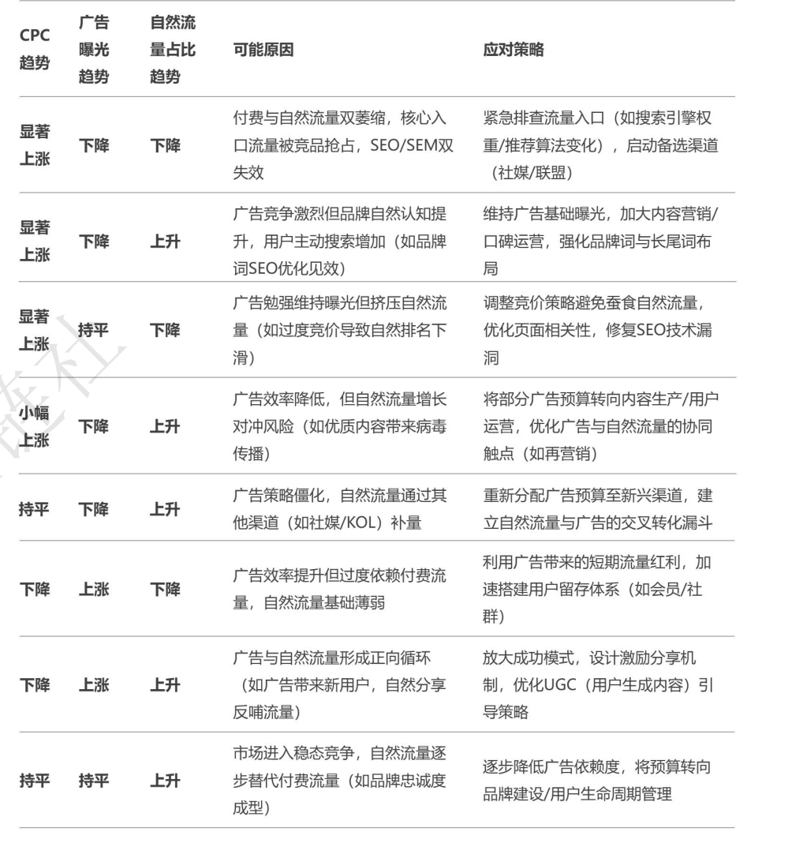
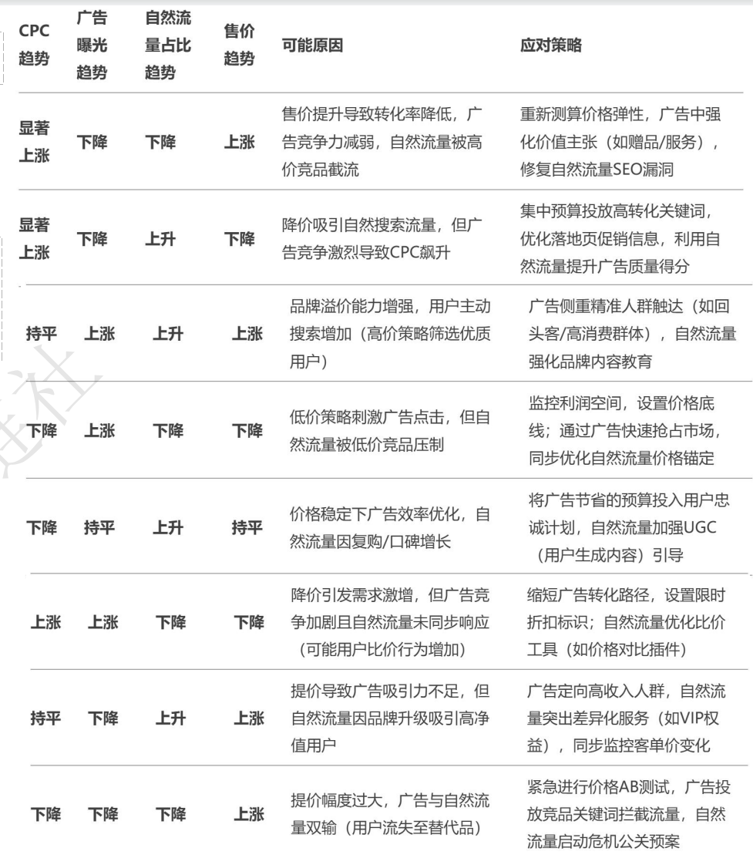
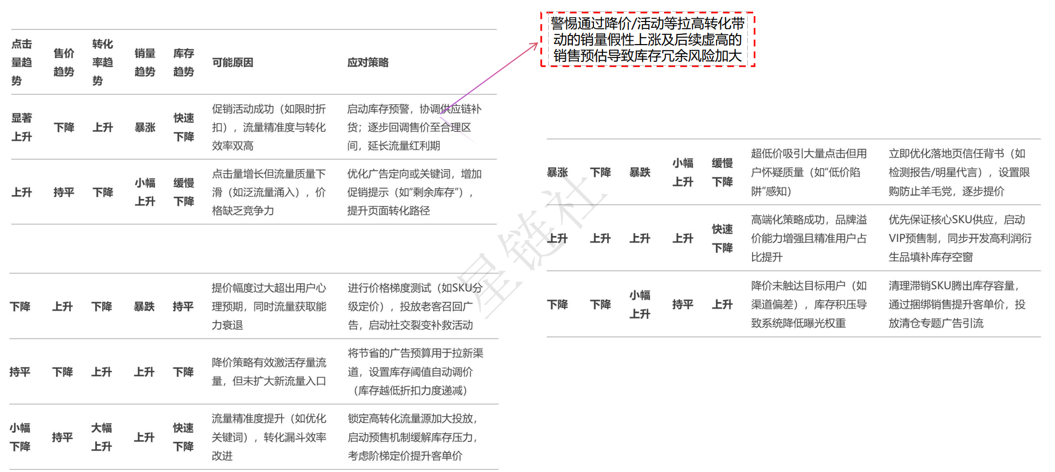
 |  |  |  |  |  | 30000.00 |  |  | 10.00% |  |  |  |  |  |  | 3000 |  |  |  |  |  |  |  | 2000000 |  |  | 8000.00 |  |  |  |  |  |  |  | 15.00% |  |  | 40% |  |  | 12800.00 |  |  |  |  |  |  |  |  |  |  |  |  |  | 4047
 |  |  |  |  |  | 30000.00 |  |  | 10.00% |  |  |  |  |  |  | 3000 |  |  |  |  |  |  |  | 2000000 |  |  | 8000.00 |  |  |  |  |  |  |  | 15.00% |  |  | 40% |  |  | 12800.00 |  |  |  |  |  |  | 需要人工判断 |  |  |  |  |  |  | 4047
 |  |  |  |  |  | 22500.00 |  |  | 10.00% |  |  |  |  |  |  | 2250 |  |  |  |  |  |  |  | 1500000 |  |  | 6000.00 |  |  |  |  |  |  |  | 15.00% |  |  | 40% |  |  | 9600.00 |  |  |  |  |  |  | 需要人工判断 |  |  |  |  |  |  | 3035 |  |  |  |  |  |  |  |  |  |  |  |  |  |  | 1. 广告曝光和点击远低于目标值； 2. 总流量远低于目标流量； 3. 广告转化和总转化是达标的，关键在于扩充流量； | 增加广告花费，日均花费需达到685以上，每日点击目标428以上，每日广告订单目标64单，具体步骤如下： 1. 目前每日广告花费250左右，广告出单24单，出单主要集中在cat water fountain和cat water fountain stainless steel精准和广泛上，这部分出单占70%左右出单，先继续维持并增加效果好预算，目标每日36单； 2. 自动广告和其他低价广泛广告表现还可以，但仅占出单比例10%每日平均3单，这部分需要扩大自动广告的覆盖面以及增加更多广泛广告词，达到每日出单10单以上； 3. 品牌广告流量出单占据10%左右，平均每日3单，但视频广告出单较少，增加这部分投入，目标达到每日出单6单； 4. 展示型广告目前基本未覆盖，可重点拓展几个有优势的竞对，目标每日出单2-5单； 5. 相关类目关联流量拓展，目标每日2-5单；
 |  |  |  |  |  | 22500.00 |  |  | 10.00% |  |  |  |  |  |  | 2250 |  |  |  |  |  |  |  | 1500000 |  |  | 6000.00 |  |  |  |  |  |  |  | 15.00% |  |  | 40% |  |  | 9600.00 |  |  |  |  |  |  | 需要人工判断 |  |  |  |  |  |  | 3035 |  |  |  |  |  |  |  |  |  |  |  |  |  |  | 1. 广告曝光和点击远低于目标值； 2. 总流量远低于目标流量； 3. 广告转化和总转化是达标的，关键在于扩充流量； | 增加广告花费，日均花费需达到685以上，每日点击目标428以上，每日广告订单目标64单，具体步骤如下： 1. 目前每日广告花费250左右，广告出单24单，出单主要集中在cat water fountain和cat water fountain stainless steel精准和广泛上，这部分出单占70%左右出单，先继续维持并增加效果好预算，目标每日36单； 2. 自动广告和其他低价广泛广告表现还可以，但仅占出单比例10%每日平均3单，这部分需要扩大自动广告的覆盖面以及增加更多广泛广告词，达到每日出单10单以上； 3. 品牌广告流量出单占据10%左右，平均每日3单，但视频广告出单较少，增加这部分投入，目标达到每日出单6单； 4. 展示型广告目前基本未覆盖，可重点拓展几个有优势的竞对，目标每日出单2-5单； 5. 相关类目关联流量拓展，目标每日2-5单；

汇总

